Etap 0
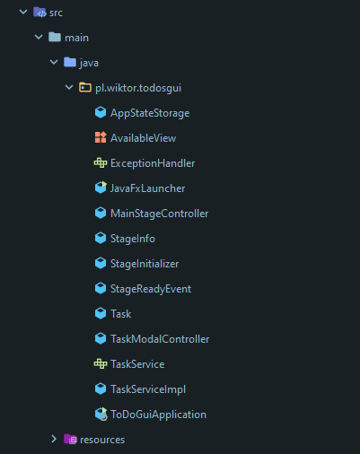

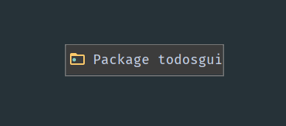

Opis:
Stan wyjściowy przed refaktoryzacją obejmuje jeden pakiet zawierający wszystkie klasy wchodzące w skład prezentowanego oprogramowania.

Nazwa pakietu | Zależności Przychodzące | Zależności Wychodzące | Liczba klas abstrakcyjnych | Liczba wszystkich klas | Stabilność (I) | Abstrakcja (A) | Odległość od ciągu głównego
pl.wiktor.todosgui | 0 | 0 | 2 | 13 | 0 | 0.15 | 0.85

Etap 1
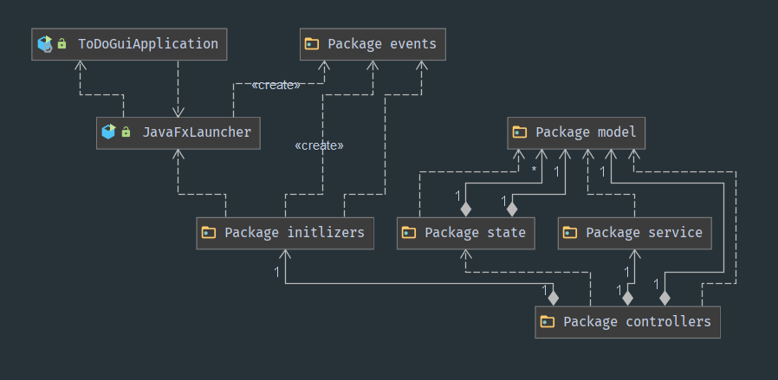

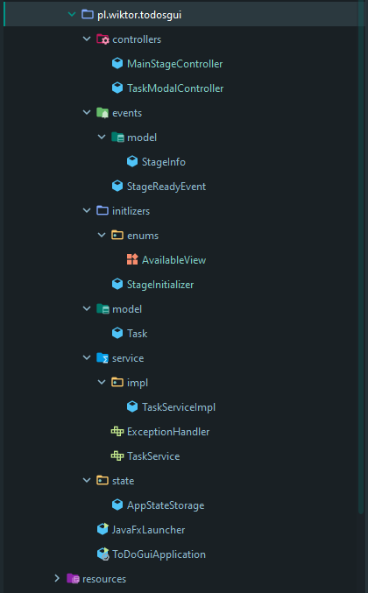

Nazwa pakietu | Zależności Przychodzące | Zależności Wychodzące | Liczba klas abstrakcyjnych | Liczba wszystkich klas | Stabilność (I) | Abstrakcja (A) | Odległość od ciągu głównego
pl.wiktor.controllers | 5 | 0 | 0 | 2 | 0 | 0.00 | 1.00
pl.wiktor.initlizers | 3 | 1 | 0 | 2 | 0.25 | 0.00 | 0.75
pl.wiktor.state | 3 | 1 | 0 | 1 | 0.25 | 0.00 | 0.75
pl.wiktor.service | 1 | 1 | 2 | 3 | 0.5 | 0.67 | 0.17
pl.wiktor.model | 0 | 5 | 0 | 1 | 0 | 0.00 | 1.00
pl.wiktor.events | 0 | 3 | 0 | 2 | 0 | 0.00 | 1.00

Opis:
Stosując się do zasad REP, CRP oraz CCP dokonałem podziału istniejących klas na pakiety.
Wnioski:
- pomiędzy ToDoGuiApplication oraz JavaFxLauncher istnieje cykliczność zależności - jest to spowodowane tym, że aplikacja domyślnie uruchamia się w dwóch wątkach "częściowo zależnych" od siebie - JavaFX odpowiada za tworzenie oraz zarządzanie warstwą GUI aplikacji, natomiast druga klasa uruchamia kontener pochodzący z Spring Framework, który odpowiedzialny jest za zarządzanie zależnościami w projekcie tzw. "Spring Beans" - jest to generlanie jedyne możliwe połączenie technologii Spring Framework oraz JavaFX, a dodatkowo obie te klasy muszą znajdować się w pakiecie głównym aplikacji, aby tworzenie komponetów Springowych przebiegło pomyślnie
- pakiet pl.wiktor.service po takiej refaktoryzacji znaduje się w pobliżu ciągu głównego
- pozostałe pakiety wymagają dalszej refaktoryzacji i większości przypadków wprowadzenia pewnej wartstwy abstrakcji

Etap 2
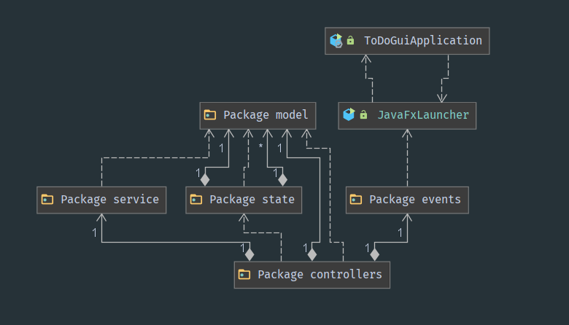

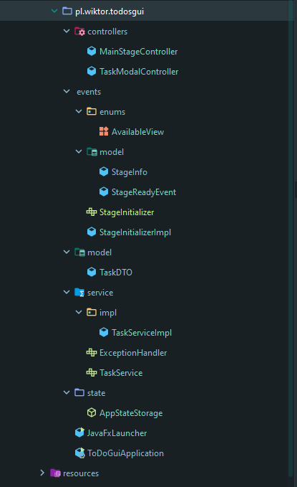

Nazwa pakietu | Zależności Przychodzące | Zależności Wychodzące | Liczba klas abstrakcyjnych | Liczba wszystkich klas | Stabilność (I) | Abstrakcja (A) | Odległość od ciągu głównego
pl.wiktor.controllers | 5 | 0 | 0 | 2 | 0 | 0.00 | 1.00
pl.wiktor.state | 3 | 1 | 1 | 1 | 0.25 | 1.00 | 0.25
pl.wiktor.service | 1 | 1 | 2 | 3 | 0.5 | 0.67 | 0.17
pl.wiktor.model | 0 | 5 | 0 | 1 | 0 | 0.00 | 1.00
pl.wiktor.events | 1 | 1 | 1 | 5 | 0.5 | 0.20 | 0.30

Opis:
Kolejny krok to podjęcie prób dalszej refaktoryzacji oraz wprowadzania abstrakcji.
Wnioski:
- Dalsza refaktoryzacja pozwoliła na wyeliminowanie pakietu "pl.wiktor.initializers" i przeniesienie klas do pakietu "pl.wiktor.events", gdzie faktycznie używane są te klasy, a dodatkowo wprowadzony został interfejs będący abstrakcją dla klasy StageInitializer
- Pakiet pl.wiktor.controllers pozostanie bez dalszych zmian, gdyż zawiera on klasy "sztywnie" dopasowane do widoków w plikach FXML (pod resources) - klasy te nie mogą pozwolić sobie na abstrakcyjność a muszą być konkretne
- Pakiet pl.witkor.state zawierał implemetnację jednej klasy, jednakże zawierała ona wyłącznie metody statyczne i używana jest do trzymania stanu aplikacji w komunikacji z REST API, poprzez pozbawienie klasy prywatnego konstruktora i zastosowanie klasy abstrakcyjnej poziom abstrakcyjności podniósł się do wartości 1 a tym samym pakiet znalazł się bliżej ciągu głównego

Etap 3
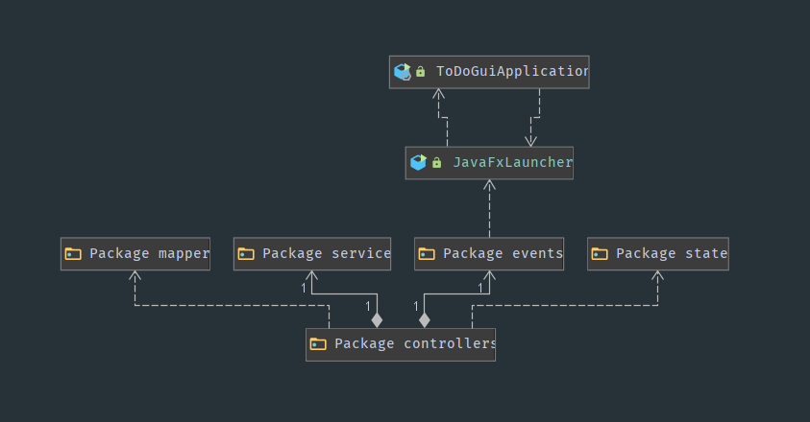

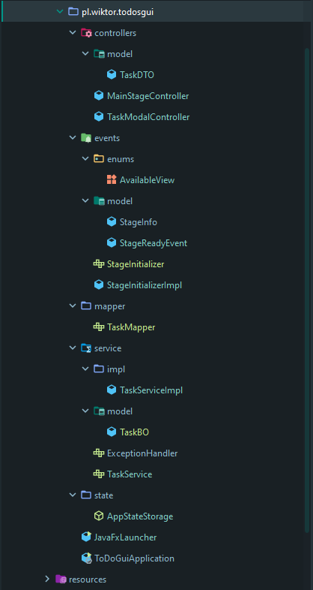

Nazwa pakietu | Zależności Przychodzące | Zależności Wychodzące | Liczba klas abstrakcyjnych | Liczba wszystkich klas | Stabilność (I) | Abstrakcja (A) | Odległość od ciągu głównego
pl.wiktor.controllers | 4 | 0 | 0 | 3 | 0 | 0.00 | 1.00
pl.wiktor.state | 1 | 0 | 1 | 1 | 0 | 1.00 | 0.00
pl.wiktor.service | 0 | 1 | 2 | 4 | 0 | 0.50 | 0.50
pl.wiktor.events | 1 | 1 | 1 | 5 | 0.5 | 0.20 | 0.30
pl.wiktor.mapper | 0 | 1 | 1 | 1 | 0 | 1.00 | 0.00

Opis:
Kolejny krok to podjęcie prób dalszej refaktoryzacji oraz wprowadzania abstrakcji w celu poprawienia metryk :)
Wnioski:
- Ostatni etap refaktoryzacji pozwolił na osiągnięcie 100% abstrakcji dla pakietu pl.witkor.state
- Pozbycie się klasy ogólnego modelu i wprowadzenie dwóch oddzielnych w pakietach pl.wiktor.controllers oraz pl.wiktor.service pozwoliło na eliminację
ogólnego pakietu pl.wiktor.model, jednakże kosztem powstania nowego pakietu pl.wiktor.mappers z implemetnacją klasy abstrakcyjnej TaskMapper
- Przeprowadzenie zmian odbyło się jednak kosztem pogorszenia metryk dla paketu pl.wiktor.service i zdecydowanym oddaleniem go od ciągu głównego
- Ogólne metryki podniosły się

WNIOSKI I UWAGI
UWAGI:
- aplikacja będąca przemiotem tego zadania to klient GUI, wykorzystujący pewne aspekty Reactive Programming opierając swoje działanie częściowo na Eventach, jest on klientem dla webserwisu RESTowego, który odpwowiada za utrwalanie danych
- utworzenie pakietów w kontekście Javy może być rozumiane jako "konteneryzacja" klas, jak również utworzenie zupełnie oddzielnych archiwów *.JAR (rozumianych jako bibliotek) - tutaj skupiłem się na na pakietowaniu klas "wewnątrz" projektu
WNIOSKI:
- przeprowadzenie analizy oraz obliczanie metryk uświadomiło mi jak ważną kwestią może okazać się odpowiednie pakietowanie, jak i projektowanie klas podczas wytwarzania oprogramowania - powinno być to częścią stosowanych dobrych prkatyk w szczególności w projektach "greenfield'owych"
- wprowadzanie abstrkacji "na siłę" czasami mija się z celem, ponieważ pomimo tego, że zyskujemy możliwość dodania kolejnej implementacji abstrakcji zastępując wersję wcześniejszą to w efekcie uzyskujemy dużą ilość klas - w Javie gdy dodamy nową metodę do interfejsu to musimy pamiętać o implementacji jej w każdej klasie implementującej dany interfejs
- niejednokrotnie może okazać się, że napisanie pewnej części aplikacji od nowa może okazać się korzystniejszym wyjściem w porównaniu z refaktoryzacją (mówiąc to mam na myśli projekty na niewielką skalę)

